Sheet1
ПРАЙС-ЛИСТ МОНТАЖНЫХ ПРОФИЛЯ |  |  |  |  |  |  | Апрель 2020
 |  |  |  |  |  |  | 30%
Наименование | ТИП | Ширина А, мм. | Высота Н, мм. | Толщина S, мм. | Вес кг./ед.изм. | Ед. изм. | ЦЕНА СО СКИДКОЙ
 |  |  |  |  |  |  | БП | ОЦ | ЭЦ | ГЦ
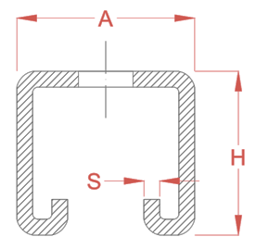 Профиль монтажный С-образный (Strut) | MS 412115 S14 | 41.3 | 20.6 | 1.5 | 1.119 | п.м. | 152.51 ₽ | 152.51 ₽ | 264.48 ₽ | 269.88 ₽
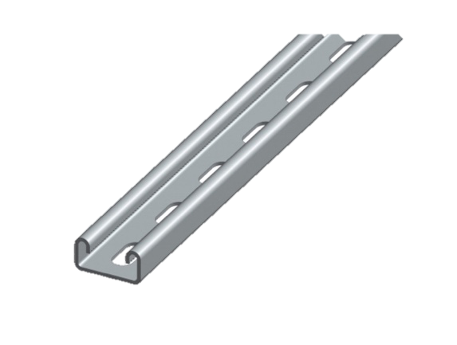
 | MS 412120 S14 | 41.3 | 20.6 | 2.0 | 1.335 | п.м. | 180.64 ₽ | 180.64 ₽ | 314.23 ₽ | 320.64 ₽
 | MS 412125 S14Z | 41.3 | 20.6 | 2.5 | 1.668 | п.м. | 245.72 ₽ | 245.72 ₽ | 412.60 ₽ | 421.02 ₽
 | MS 414115 S14 | 41.3 | 41.3 | 1.5 | 1.603 | п.м. | 216.46 ₽ | 216.46 ₽ | 376.91 ₽ | 384.60 ₽
 | MS 414120 S14 | 41.3 | 41.3 | 2.0 | 1.970 | п.м. | 265.04 ₽ | 265.04 ₽ | 462.76 ₽ | 472.20 ₽
 | MS 414125 S14Z | 41.3 | 41.3 | 2.5 | 2.463 | п.м. | 361.48 ₽ | 361.48 ₽ | 608.55 ₽ | 620.97 ₽
 | MS 415225 S13,5Z | 41.3 | 52 | 2.5 | 2.951 | п.м. | 433.10 ₽ | 433.10 ₽ | 729.12 ₽ | 744.00 ₽
 | MS 417225 S13,5Z | 41.3 | 72 | 2.5 | 3.667 | п.м. | 538.18 ₽ | 538.18 ₽ | 906.03 ₽ | 924.52 ₽
 | MS 417227 S13,5Z | 41.3 | 72 | 2.7 | 4.035 | п.м. | 592.19 ₽ | 592.19 ₽ | 996.96 ₽ | 1,017.30 ₽
 | MS 412115 | 41.3 | 20.6 | 1.5 | 1.201 | п.м. | 146.11 ₽ | 146.11 ₽ | 265.24 ₽ | 270.66 ₽
 | MS 412120 | 41.3 | 20.6 | 2.0 | 1.444 | п.м. | 174.53 ₽ | 174.53 ₽ | 317.60 ₽ | 324.08 ₽
 | MS 412125Z | 41.3 | 20.6 | 2.5 | 1.806 | п.м. | 240.85 ₽ | 240.85 ₽ | 421.63 ₽ | 430.23 ₽
 | MS 414115 | 41.3 | 41.3 | 1.5 | 1.689 | п.м. | 195.89 ₽ | 195.89 ₽ | 356.38 ₽ | 363.65 ₽
 | MS 414120 | 41.3 | 41.3 | 2.0 | 2.080 | п.м. | 240.21 ₽ | 240.21 ₽ | 437.94 ₽ | 446.87 ₽
 | MS 414125Z | 41.3 | 41.3 | 2.5 | 2.600 | п.м. | 345.58 ₽ | 345.58 ₽ | 605.83 ₽ | 618.19 ₽
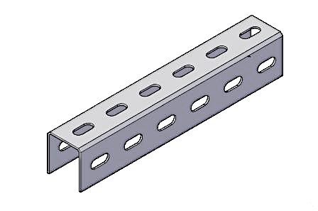 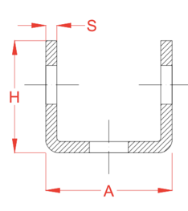 Профиль монтажный U-образный | MS 302015 US11 | 30 | 20 | 1.5 | 0.683 | п.м. | 67.16 ₽ | 69.24 ₽ | ● | 129.38 ₽
 | MS 302020 US11 | 30 | 20 | 2.0 | 0.894 | п.м. | 87.12 ₽ | 89.82 ₽ | ● | 168.54 ₽
 | MS 302025 US11 | 30 | 20 | 2.5 | 1.118 | п.м. | 118.22 ₽ | 121.88 ₽ | ● | 219.56 ₽
 | MS 303015 US11 | 30 | 30 | 1.5 | 0.894 | п.м. | 88.45 ₽ | 91.18 ₽ | ● | 170.95 ₽
 | MS 303020 US11 | 30 | 30 | 2.0 | 1.208 | п.м. | 117.19 ₽ | 120.81 ₽ | ● | 227.33 ₽
 | MS 303025 US11 | 30 | 30 | 2.5 | 1.511 | п.м. | 162.16 ₽ | 167.18 ₽ | ● | 301.78 ₽
 | MS 303515 U2S11 | 30 | 35 | 1.5 | 1.015 | п.м. | 103.68 ₽ | 106.88 ₽ | ● | 196.08 ₽
 | MS 303520 U2S11 | 30 | 35 | 2.0 | 1.353 | п.м. | 137.25 ₽ | 141.50 ₽ | ● | 260.48 ₽
 | MS 303525 U2S11 | 30 | 35 | 2.5 | 1.693 | п.м. | 187.47 ₽ | 193.26 ₽ | ● | 341.60 ₽
 | MS 303515 U3S11 | 30 | 35 | 1.5 | 0.969 | п.м. | 107.89 ₽ | 111.22 ₽ | ● | 196.11 ₽
 | MS 303520 U3S11 | 30 | 35 | 2.0 | 1.292 | п.м. | 142.87 ₽ | 128.80 ₽ | ● | 260.53 ₽
 | MS 303525 U3S11 | 30 | 35 | 2.5 | 1.617 | п.м. | 195.24 ₽ | 201.28 ₽ | ● | 342.45 ₽
 | MS 404015 U2S11 | 40 | 40 | 1.5 | 1.251 | п.м. | 127.25 ₽ | 131.18 ₽ | ● | 241.09 ₽
 | MS 404020 U2S11 | 40 | 40 | 2.0 | 1.668 | п.м. | 168.61 ₽ | 173.82 ₽ | ● | 320.42 ₽
 | MS 404025 U2S11 | 40 | 40 | 2.5 | 2.085 | п.м. | 230.45 ₽ | 237.57 ₽ | ● | 420.32 ₽
 | MS 404015 U3S11 | 40 | 40 | 1.5 | 1.205 | п.м. | 133.60 ₽ | 137.73 ₽ | ● | 243.26 ₽
 | MS 404020 U3S11 | 40 | 40 | 2.0 | 1.607 | п.м. | 177.08 ₽ | 182.55 ₽ | ● | 323.32 ₽
 | MS 404025 U3S11 | 40 | 40 | 2.5 | 2.009 | п.м. | 210.00 ₽ | 231.00 ₽ | ● | 425.08 ₽
 | MS 404030 U3S11 | 40 | 40 | 3.0 | 2.412 | п.м. | ● | 288.67 ₽ | ● | ●
 | MS 404035 U3S11 | 40 | 40 | 3.5 | 2.240 | п.м. | ● | ● | 332.78 ₽ | 405.99 ₽
 | MS 404040 U3S11 | 40 | 40 | 4.0 | 2.560 | п.м. | ● | ● | 366.80 ₽ | 447.50 ₽
 | MS 505020 US11 | 50 | 50 | 2.0 | 2.177 | п.м. | 199.51 ₽ | 205.69 ₽ | ● | 397.73 ₽
 | MS 505025 US11 | 50 | 50 | 2.5 | 2.722 | п.м. | 271.26 ₽ | 279.64 ₽ | ● | 517.64 ₽
 | MS 505020 U2S11 | 50 | 50 | 2.0 | 2.117 | п.м. | 203.80 ₽ | 210.10 ₽ | ● | 396.47 ₽
 | MS 505025 U2S11 | 50 | 50 | 2.5 | 2.646 | п.м. | 277.00 ₽ | 285.57 ₽ | ● | 516.47 ₽
 | MS 505020 U3S11 | 50 | 50 | 2.0 | 2.056 | п.м. | 207.31 ₽ | 213.72 ₽ | ● | 394.42 ₽
 | MS 505025 U3S11 | 50 | 50 | 2.5 | 2.571 | п.м. | 294.48 ₽ | 303.58 ₽ | ● | 527.02 ₽
 | MS 505030 U3S11 | 50 | 50 | 3.0 | 3.086 | п.м. | ● | 364.30 ₽ | ● | ●
 | MS 505035 U3S11 | 50 | 50 | 3.5 | 3.170 | п.м. | ● | ● | 404.18 ₽ | 493.10 ₽
 | MS 505040 U3S11 | 50 | 50 | 4.0 | 3.600 | п.м. | ● | ● | 457.10 ₽ | 557.66 ₽
 | MS 604020 US11 | 60 | 40 | 2.0 | 2.019 | п.м. | 203.70 ₽ | 210.00 ₽ | ● | 387.72 ₽
 | MS 604025 US11 | 60 | 40 | 2.5 | 2.524 | п.м. | 276.84 ₽ | 285.40 ₽ | ● | 505.47 ₽
 | MS 604020 U2S11 | 60 | 40 | 2.0 | 1.960 | п.м. | 206.72 ₽ | 213.11 ₽ | ● | 385.18 ₽
 | MS 604025 U2S11 | 60 | 40 | 2.5 | 2.435 | п.м. | 280.85 ₽ | 289.54 ₽ | ● | 502.57 ₽
 | MS 604020 U3S11 | 60 | 40 | 2.0 | 1.900 | п.м. | 217.71 ₽ | 224.44 ₽ | ● | 390.71 ₽
 | MS 604025 U3S11 | 60 | 40 | 2.5 | 2.372 | п.м. | 295.64 ₽ | 304.78 ₽ | ● | 510.43 ₽
 | MS 704020 US11 | 70 | 40 | 2.0 | 2.177 | п.м. | 209.40 ₽ | 215.87 ₽ | ● | 407.62 ₽
 | MS 704025 US11 | 70 | 40 | 2.5 | 2.706 | п.м. | 284.72 ₽ | 293.53 ₽ | ● | 531.11 ₽
 | MS 704020 U2S11 | 70 | 40 | 2.0 | 2.116 | п.м. | 213.40 ₽ | 220.00 ₽ | ● | 406.07 ₽
 | MS 704025 U2S11 | 70 | 40 | 2.5 | 2.630 | п.м. | 290.09 ₽ | 299.06 ₽ | ● | 529.56 ₽
 | MS 704020 U3S11 | 70 | 40 | 2.0 | 2.055 | п.м. | 225.97 ₽ | 232.95 ₽ | ● | 413.08 ₽
 | MS 704025 U3S11 | 70 | 40 | 2.5 | 2.570 | п.м. | 307.19 ₽ | 316.69 ₽ | ● | 539.73 ₽
 | MS 804020 US11 | 80 | 40 | 2.0 | 2.333 | п.м. | 224.27 ₽ | 231.20 ₽ | ● | 436.69 ₽
 | MS 804025 US11 | 80 | 40 | 2.5 | 2.901 | п.м. | 305.11 ₽ | 314.55 ₽ | ● | 569.25 ₽
 | MS 804020 U2S11 | 80 | 40 | 2.0 | 2.272 | п.м. | 228.98 ₽ | 236.06 ₽ | ● | 435.85 ₽
 | MS 804025 U2S11 | 80 | 40 | 2.5 | 2.825 | п.м. | 311.44 ₽ | 321.08 ₽ | ● | 568.67 ₽
 | MS 804020 U3S11 | 80 | 40 | 2.0 | 2.212 | п.м. | 243.07 ₽ | 250.59 ₽ | ● | 444.48 ₽
 | MS 804025 U3S11 | 80 | 40 | 2.5 | 2.766 | п.м. | 330.48 ₽ | 340.70 ₽ | ● | 580.78 ₽
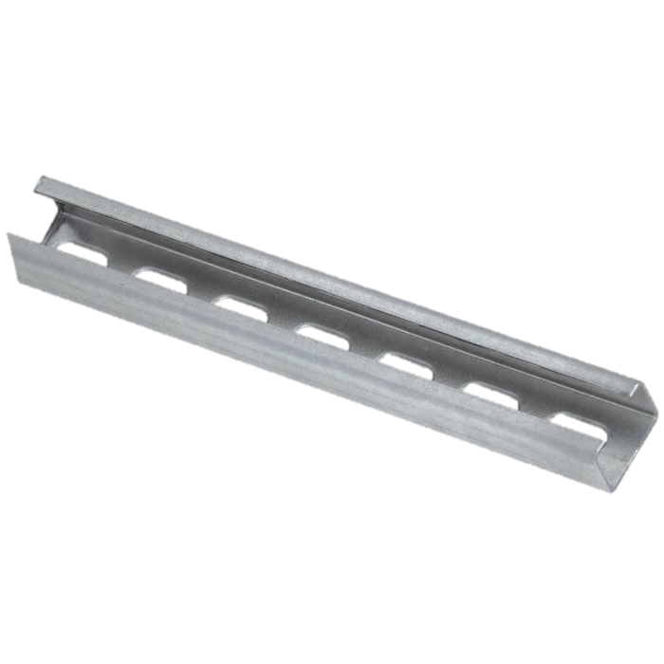 Профиль монтажный С-образный | MS 302010 СS11 | 30 | 20 | 1.0 | 0.540 | п.м. | 57.03 ₽ | 58.79 ₽ | ● | ●
 | MS 302012 СS11 | 30 | 20 | 1.2 | 0.627 | п.м. | 67.84 ₽ | 69.94 ₽ | ● | 127.48 ₽
 | MS 302015 СS11 | 30 | 20 | 1.5 | 0.782 | п.м. | 80.91 ₽ | 83.42 ₽ | ● | 154.39 ₽
 | MS 302020 СS11 | 30 | 20 | 2.0 | 1.012 | п.м. | 105.65 ₽ | 108.92 ₽ | ● | 202.92 ₽
 | MS 303012 СS14 | 30 | 30 | 1.2 | 0.801 | п.м. | 81.20 ₽ | 83.71 ₽ | ● | 154.97 ₽
 | MS 303015 СS14 | 30 | 30 | 1.5 | 1.000 | п.м. | 98.83 ₽ | 101.88 ₽ | ● | 191.06 ₽
 | MS 303020 СS14 | 30 | 30 | 2.0 | 1.310 | п.м. | 127.06 ₽ | 130.99 ₽ | ● | 246.48 ₽
 | MS 404012 CS14 | 40 | 40 | 1.2 | 1.112 | п.м. | 109.59 ₽ | 112.97 ₽ | ● | 210.83 ₽
 | MS 404015 CS14 | 40 | 40 | 1.5 | 1.389 | п.м. | 133.78 ₽ | 137.92 ₽ | ● | 260.30 ₽
 | MS 404020 CS14 | 40 | 40 | 2.0 | 1.853 | п.м. | 178.62 ₽ | 184.14 ₽ | ● | 347.29 ₽
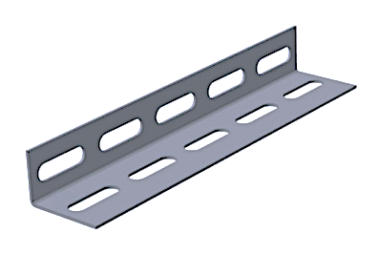 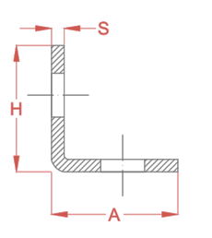 Профиль монтажный L-образный | MS 603020 LS11 | 60 | 30 | 2.0 | 1.217 | п.м. | 118.15 ₽ | 121.80 ₽ | ● | 228.99 ₽
 | MS 303020 L2S11 | 30 | 30 | 2.0 | 0.773 | п.м. | 80.96 ₽ | 83.47 ₽ | ● | 151.30 ₽
 | MS 303025 L2S11 | 30 | 30 | 2.5 | 0.967 | п.м. | 109.66 ₽ | 113.06 ₽ | ● | 197.67 ₽
 | MS 404015 L2S11 | 40 | 40 | 1.5 | 0.815 | п.м. | 85.36 ₽ | 88.00 ₽ | ● | 159.54 ₽
 | MS 404020 L2S11 | 40 | 40 | 2.0 | 1.087 | п.м. | 112.31 ₽ | 115.79 ₽ | ● | 211.25 ₽
 | MS 404025 L2S11 | 40 | 40 | 2.5 | 1.359 | п.м. | 152.64 ₽ | 157.36 ₽ | ● | 276.39 ₽
 | MS 405015 L2S11 | 40 | 50 | 1.5 | 0.933 | п.м. | 100.10 ₽ | 103.19 ₽ | ● | 187.69 ₽
 | MS 405020 L2S11 | 40 | 50 | 2.0 | 1.244 | п.м. | 127.99 ₽ | 131.95 ₽ | ● | 241.21 ₽
 | MS 505020 L2S11 | 50 | 50 | 2.0 | 1.352 | п.м. | 138.81 ₽ | 143.10 ₽ | ● | 261.89 ₽
 | MS 505025 L2S11 | 50 | 50 | 2.5 | 1.693 | п.м. | 189.18 ₽ | 195.03 ₽ | ● | 343.32 ₽
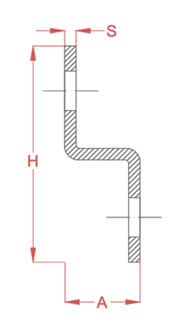 Профиль монтажный Z-образный | MS 40204015 Z2S11 | 20 | 80 | 1.5 | 1.015 | п.м. | 105.39 ₽ | 108.65 ₽ | ● | 197.80 ₽
 | MS 40204020 Z2S11 | 20 | 80 | 2.0 | 1.353 | п.м. | 138.96 ₽ | 143.26 ₽ | ● | 262.20 ₽
 | MS 40205015 Z2S11 | 20 | 90 | 1.5 | 1.133 | п.м. | 117.17 ₽ | 120.79 ₽ | ● | 220.30 ₽
 | MS 40205020 Z2S11 | 20 | 90 | 2.0 | 1.510 | п.м. | 154.64 ₽ | 159.42 ₽ | ● | 292.17 ₽
Профиль монтажный сварной (Strut) | MS 418225 Z С2 | 41.3 | 82.6 | 2.5 | 5.201 | п.м. | 662.47 ₽ | ● | ● | 1,126.83 ₽
 | MS 414125 Z С2 | 41.3 | 41.2 | 2.5 | 3.572 | п.м. | 465.33 ₽ | ● | ● | 790.57 ₽
 | MS 418225 S14Z С2 | 41.3 | 82.6 | 2.5 | 4.938 | п.м. | 712.32 ₽ | ● | ● | 1,161.94 ₽
 | MS 414125 S14Z С2 | 41.3 | 41.2 | 2.5 | 3.335 | п.м. | 486.71 ₽ | ● | ● | 790.37 ₽

Цена со скидкой на крышку декоративную для профиля Strut
 | MS4121 | шт. | 13.11
 | MS4141 | шт. | 13.67

* Стандартная длина профилья 3000 и 6000 мм. Возможно изготовливать профиль под заказ, что дает экономию материала и времени монтажа
* БП - Сталь без покрытия (черный металл) качественная углеродистая холодакатаная сталь марки 08пС (ГОСТ16523-97)
* ОЦ - Сталь, оцинкованная по методу сендзимира : тонколистовая оцинкованная сталь марки 08пС (ГОСТ 14918-80) Толщина цинкового покрытия 19-20 мкм
* ЭЦ - Сталь, оцинкованная по методу электролитическая цинкования. Толщина цинкового покрытия 30-40 мкм
* ГЦ - Сталь, оцинкованная по методу погружения в расплав цинка. Толщина цинкового покрытия 50-100 мкм
* КР - Сталь с лакокрасочным покрытием из полиэфирной порошковой краски. Покрытие может носить как декоративный характер, так и служить допольнительной защитой от коррозии.Возможно поставка всех цветовых вариантов RAL.
* Z C2 - без префорации, монтажные зубы на краю
* S14Z C2 - Двухсторонняя перфорация 14х28мм + монтажные зубы на краю

Sheet2
Тип профиль | Вес профиль кг/мп | Расстояние между опорами l, мм | Равномерно распределенная нагрузка |  | Нагрузка, сосредоточенная в центре пролета
 |  |  | Безопасная рабочая нагрузка |  | Безопасная рабочая нагрузка
 |  |  | Нагрузка q, кг/м | Прогиб f, мм | Нагрузка q, кг/м | Прогиб f, мм
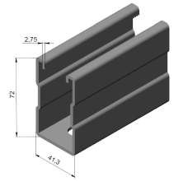 Профиль монтажный с зубчатой накатной MS 417227 S14Z | 4.349 | 400 | 7438 | 0.4 | 1488 | 0.3
 |  | 600 | 3304 | 0.9 | 991 | 0.7
 |  | 800 | 1856 | 1.6 | 743 | 1.2
 |  | 1000 | 1186 | 2.4 | 593 | 1.94
 |  | 1200 | 823 | 3.5 | 494 | 2.8
 |  | 1400 | 603 | 4.8 | 422 | 3.8
 |  | 1600 | 461 | 6.2 | 369 | 5
 |  | 1800 | 363 | 7.9 | 327 | 6.3
 |  | 2000 | 293 | 9.7 | 293 | 7.8
 |  | 2200 | 226 | 11 | 266 | 9.4
 |  | 2400 | 173 | 12 | 243 | 11.2
 |  | 2600 | 135 | 13 | 220 | 13
 |  | 2800 | 107 | 14 | 188 | 14
 |  | 3000 | 87 | 15 | 162 | 15

